关系图
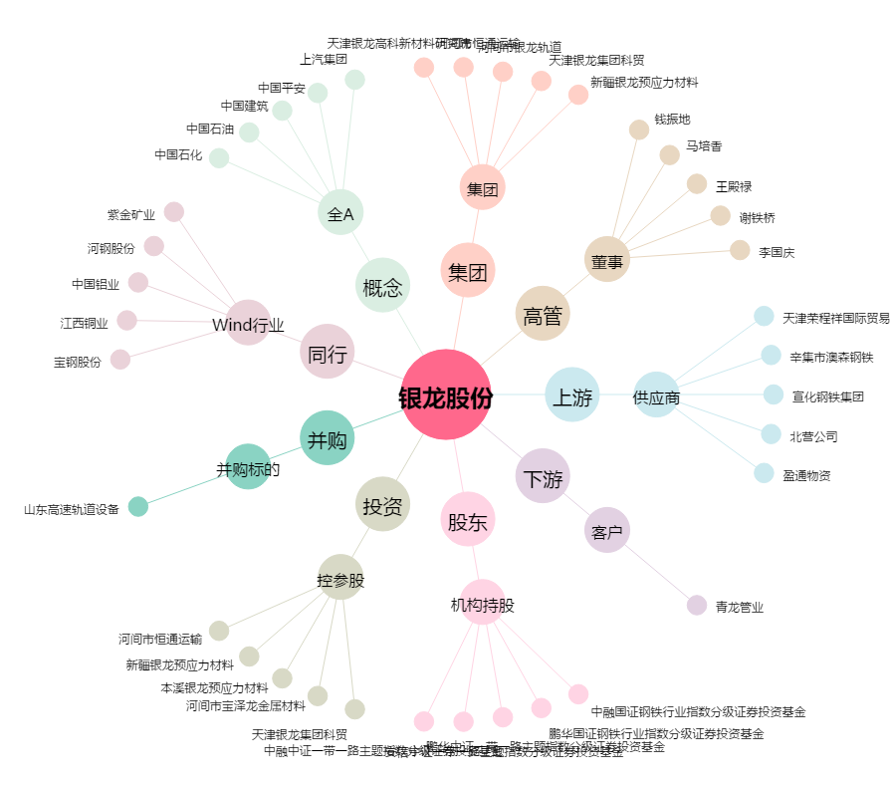
银龙股份[603969.SH] - 关系概览图

